2.Pivot VC
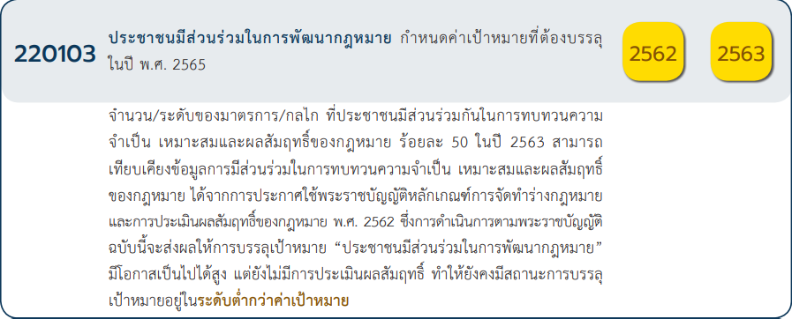
 |  |  |  |  |  | หมายเหตุ การประเมินความสอดคล้องของโครงการกับปัจจัยเป็นการดำเนินการเบื้องต้น สำหรับใช้เป็นข้อมูลประกอบการจัดทำโครงการสำคัญ
Count of ชื่อโครงการ / การดำเนินงาน | ปีงบประมาณ
นับจำนวน vc | 2562 | 2563 | 2564 | 2565 | (blank)
220103V01 | 4 | 3 |  | 7
220103F0101 |  | 1
220103F0102 | 1 |  |  | 1
220103F0103 | 2 | 1 |  | 6
220103F0104
220103F0105 | 1 | 1
220103V02 | 2 | 3 | 4 | 2
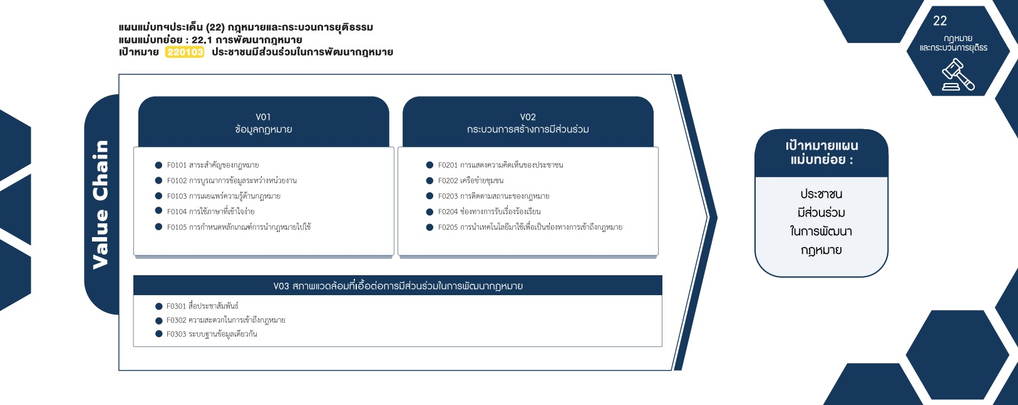
220103F0201 | 2 | 2 | 4
220103F0202 |  | 1
220103F0203
220103F0205 |  |  |  | 2
220103V03 | 2 | 1 | 2 | 1
( 2 โครงการ)
( 11 โครงการ)
220103F0301 |  |  |  | 1
( 2 โครงการ)
( 9 โครงการ)
( 1 โครงการ)
220103F0302 | 1 |  | 1
( 0 โครงการ)
( 1 โครงการ)
( 0 โครงการ)
220103F0303 | 1 | 1 | 1
รวม 15 โครงการ
( 2 โครงการ)
รวม 15 โครงการ
( 2 โครงการ)
Grand Total | 8 | 7 | 6 | 10

( 1 โครงการ)
รวม 7 โครงการ
( 2 โครงการ)
( 4 โครงการ)

4.รวม
ชื่อโครงการ / การดำเนินงาน | สถานะ | ปีงบประมาณ | หน่วยงานระดับกรมหรือเทียบเท่า | หน่วยงานระดับกระทรวงหรือเทียบเท่า | ประเภทโครงการ | องค์ประกอบ | ปัจจัย
การจัดทำร่างพระราชบัญญัติว่าด้วยการเข้าชื่อเสนอกฎหมายพ.ศ..... | อนุมัติแล้ว | 2562 | สำนักงานเลขาธิการสภาผู้แทนราษฎร | หน่วยงานของรัฐสภา |  | 220103V03 | 220103F0302
จัดทำฐานข้อมูลระบบสารสนเทศกลางเพื่อรองรับการดำเนินการตามมาตรา77 | อนุมัติแล้ว | 2562 | สำนักงานคณะกรรมการกฤษฎีกา | สำนักนายกรัฐมนตรี |  | 220103V03 | 220103F0303
การพัฒนากระบวนการจัดทำและตรวจพิจารณาร่างกฎหมาย | อนุมัติแล้ว | 2562 | สำนักงานประกันสังคม | กระทรวงแรงงาน |  | 220103V01 | 220103F0105
การจัดทำหลักสูตรอบรมให้ความรู้ทางด้านกฎหมายแก่ประชาชน | อนุมัติแล้ว | 2562 | สำนักงานปลัดกระทรวงดิจิทัลเพื่อเศรษฐิจและสังคม | กระทรวงดิจิทัลเพื่อเศรษฐกิจและสังคม |  | 220103V01 | 220103F0103
โครงการประเมินผลสัมฤทธิ์ของกฎหมายศุลกากร | อนุมัติแล้ว | 2562 | กรมศุลกากร | กระทรวงการคลัง |  | 220103V02 | 220103F0201
โครงการประสานความร่วมมือระหว่างภาครัฐและภาคเอกชน | อนุมัติแล้ว | 2562 | กรมศุลกากร | กระทรวงการคลัง |  | 220103V01 | 220103F0102
กลไกสำหรับประชาชนในการแสดงความคิดเห็นในเรื่องเกี่ยวกับการบังคับใช้กฎหมาย | อนุมัติแล้ว | 2562 | สำนักงานปลัดกระทรวงกลาโหม | กระทรวงกลาโหม |  | 220103V02 | 220103F0201
โครงการการเผยแพร่ให้ความรู้ทางกฎหมายแก่ประชาชน | อนุมัติแล้ว | 2562 | สำนักงานปลัดกระทรวงกลาโหม | กระทรวงกลาโหม |  | 220103V01 | 220103F0103
โครงการจัดทำบทวิเคราะห์กระบวนการรับฟังความคิดเห็นของประชาชนและผู้เกี่ยวข้องต่อผลกระทบของร่างกฎหมายในชั้นการพิจารณาของวุฒิสภาหรือคณะกรรมาธิการ | อนุมัติแล้ว | 2563 | สำนักงานเลขาธิการวุฒิสภา | หน่วยงานของรัฐสภา |  | 220103V02 | 220103F0201
(เต็มปี)โครงการจัดทำบทวิเคราะห์กระบวนการรับฟังความคิดเห็นของประชาชนและผู้เกี่ยวข้องต่อผลกระทบของร่างกฎหมายในชั้นการพิจารณาของวุฒิสภาหรือคณะกรรมาธิการ | อนุมัติแล้ว | 2563 | สำนักงานเลขาธิการวุฒิสภา | หน่วยงานของรัฐสภา |  | 220103V02 | 220103F0201
การจัดให้มีกลไกช่วยเหลือประชาชนในการจัดทำและเสนอร่างกฎหมาย | อนุมัติแล้ว | 2563 | สำนักงานเลขาธิการสภาผู้แทนราษฎร | หน่วยงานของรัฐสภา |  | 220103V01 | 220103F0105
โครงการพัฒนาระบบกลางด้านกฏหมายและกระบวนการยุติธรรม | อนุมัติแล้ว | 2563 | สำนักงานพัฒนารัฐบาลดิจิทัล | สำนักนายกรัฐมนตรี |  | 220103V03 | 220103F0303
โครงการให้ทุนสนับสนุนการศึกษาวิจัยทางวิชาการเงินสมนาคุณผลงานทางวิชาการและบทความทางวิชาการ | อนุมัติแล้ว | 2563 | สำนักงานศาลรัฐธรรมนูญ | ศาล |  | 220103V01 | 220103F0103
บริหารและพัฒนาศูนย์ส่งเสริมและพัฒนาเครือข่ายชุมชนท้องถิ่นด้านประชาธิปไตย | อนุมัติแล้ว | 2563 | มหาวิทยาลัยราชภัฏกำแพงเพชร | กระทรวงการอุดมศึกษาวิทยาศาสตร์วิจัยและนวัตกรรม |  | 220103V02 | 220103F0202
โครงการปรับปรุงกฎหมายระเบียบข้อบังคับ | อนุมัติแล้ว | 2563 | มหาวิทยาลัยราชภัฏวไลยอลงกรณ์ในพระบรมราชูปถัมภ์ | กระทรวงการอุดมศึกษาวิทยาศาสตร์วิจัยและนวัตกรรม |  | 220103V01 | 220103F0101
โครงการจัดทำบทวิเคราะห์กระบวนการรับฟังความคิดเห็นของประชาชนและผู้เกี่ยวข้องต่อผลกระทบของร่างกฎหมายในชั้นการพิจารณาของวุฒิสภาหรือคณะกรรมาธิการ | อนุมัติแล้ว | 2564 | สำนักงานเลขาธิการวุฒิสภา | หน่วยงานของรัฐสภา |  | 220103V02 | 220103F0201
จัดทำฐานข้อมูลระบบสารสนเทศกลางเพื่อรองรับการดำเนินการตามมาตรา77 | อนุมัติแล้ว | 2564 | สำนักงานคณะกรรมการกฤษฎีกา | สำนักนายกรัฐมนตรี |  | 220103V03 | 220103F0303
การพัฒนากฎหมาย(ปีงบประมาณ2564) | อนุมัติแล้ว | 2564 | กรมสวัสดิการและคุ้มครองแรงงาน | กระทรวงแรงงาน |  | 220103V02 | 220103F0201
โครงการการดำเนินการทางวินัยการอุทธรณ์และการร้องทุกข์ของข้าราชการครูและบุคลากรทางการศึกษาในพื้นที่รับผิดชอบของสำนักงานศึกษาธิการภาค12ปีงบประมาณพ.ศ.2564 | อนุมัติแล้ว | 2564 | สำนักงานปลัดกระทรวงศึกษาธิการ | กระทรวงศึกษาธิการ |  | 220103V03 | 220103F0302
พัฒนาความรู้กฎหมายแก่นักเรียนชั้นมัธยมศึกษาในพื้นที่อ.คอลงลาน(ONEDAYLAW) | อนุมัติแล้ว | 2564 | มหาวิทยาลัยราชภัฏกำแพงเพชร | กระทรวงการอุดมศึกษาวิทยาศาสตร์วิจัยและนวัตกรรม |  | 220103V02 | 220103F0201
โครงการประสานความร่วมมือระหว่างภาครัฐและภาคเอกชน | อนุมัติแล้ว | 2564 | กรมศุลกากร | กระทรวงการคลัง |  | 220103V02 | 220103F0201
โครงการผลิตสื่อเพื่อเผยแพร่ความรู้เกี่ยวกับหน้าที่และอำนาจของศาลรัฐธรรมนูญความรู้เกี่ยวกับกฎหมายรัฐธรรมนูญและสิทธิและเสรีภาพของประชาชนภายใต้รัฐธรรมนูญ | อนุมัติแล้ว | 2565 | สำนักงานศาลรัฐธรรมนูญ | ศาล | project65 | 220103V03 | 220103F0301
โครงการพัฒนายุวชนศาลรัฐธรรมนูญรุ่นที่....(จำนวน2รุ่น) | อนุมัติแล้ว | 2565 | สำนักงานศาลรัฐธรรมนูญ | ศาล | project65 | 220103V01 | 220103F0103
โครงการพัฒนาการเผยแพร่ความรู้เกี่ยวกับศาลรัฐธรรมนูญและสำนักงานศาลรัฐธรรมนูญในยุคดิจิทัล | อนุมัติแล้ว | 2565 | สำนักงานศาลรัฐธรรมนูญ | ศาล | project65 | 220103V02 | 220103F0205
โครงการบูรณาการสานเครือข่ายศาลรัฐธรรมนูญสู่ประชาชนประจำปีพ.ศ.2565 | อนุมัติแล้ว | 2565 | สำนักงานศาลรัฐธรรมนูญ | ศาล | project65 | 220103V01 | 220103F0103
โครงการพัฒนาความสัมพันธ์และความร่วมมือทางด้านวิชาการเพื่อยกระดับมาตรฐานระบบการวินิจฉัยคดีระบบงานวิชาการและระบบบริหารจัดการของศาลรัฐธรรมนูญและสำนักงานศาลรัฐธรรมนูญ | อนุมัติแล้ว | 2565 | สำนักงานศาลรัฐธรรมนูญ | ศาล | project65 | 220103V01 | 220103F0102
โครงการแลกเปลี่ยนความรู้ทางวิชาการกับหน่วยงานที่เกี่ยวข้องกับกระบวนการยุติธรรมเพื่อเสริมสร้างการเข้าถึงการคุ้มครองสิทธิและเสรีภาพของประชาชนและชุมชน | อนุมัติแล้ว | 2565 | สำนักงานศาลรัฐธรรมนูญ | ศาล | project65 | 220103V01 | 220103F0103
โครงการส่งเสริมความรู้ความเข้าใจเกี่ยวกับหน้าที่และอำนาจและภารกิจของศาลรัฐธรรมนูญและสำนักงานศาลรัฐธรรมนูญ | อนุมัติแล้ว | 2565 | สำนักงานศาลรัฐธรรมนูญ | ศาล | project65 | 220103V02 | 220103F0205
โครงการการเผยแพร่องค์ความรู้ของศาลรัฐธรรมนูญในรูปแบบที่เป็นดิจิทัลเพิ่มขึ้น | อนุมัติแล้ว | 2565 | สำนักงานศาลรัฐธรรมนูญ | ศาล | project65 | 220103V01 | 220103F0103
โครงการเสริมสร้างความรู้ความเข้าใจให้กับประชาชนเกี่ยวกับการปกครองระบอบประชาธิปไตยตามหลักนิติธรรม | อนุมัติแล้ว | 2565 | สำนักงานศาลรัฐธรรมนูญ | ศาล | project65* | 220103V01 | 220103F0103
โครงการเสริมสร้างความรู้ความเข้าใจให้กับประชาชนเกี่ยวกับการปกครองระบอบประชาธิปไตยตามหลักนิติธรรม | อนุมัติแล้ว | 2565 | สำนักงานศาลรัฐธรรมนูญ | ศาล | project65* | 220103V01 | 220103F0103
จากข้อมูลในระบบไม่มีโครงการที่เชื่อมโยงกับองค์ประกอบและปัจจัยเหล่านี้
 |  |  |  |  |  | 220103V01 | 220103F0104
 |  |  |  |  |  | 220103V02 | 220103F0203
กรุณา Log in เข้าระบบ eMENSCR ก่อนดำเนินการ Click ที่ link โครงการนั้น ๆ
หมายเหตุ : หากไม่ Login จะไม่สามารถดูรายละเอียดโครงการได้
โครงการที่ปรากฎเป็นโครงการที่ผ่านการอนุมัติจากผู้บริหาร (M7) ของหน่วยงานเท่านั้น

